Hoja1
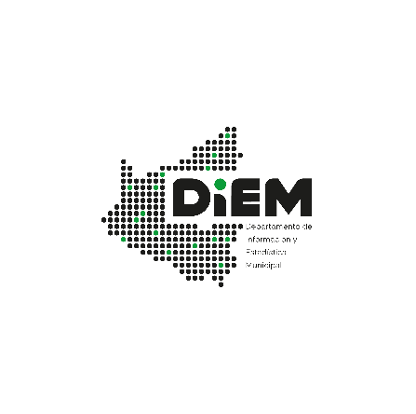

04.05.05 - MUNICIPIO DE SANTA CRUZ DE LA SIERRA: INSTITUCIONES FINANCIERAS DE DESARROLLO, SUCURSALES Y AGENCIAS URBANAS, 2016-2022
Sucursales y Agencias Urbanas | Sigla | 2016 | 2017 | 2018 | 2019 | 2020 | 2021 | 2022
Institución Financiera de Desarrollo CIDRE | ICI | 4 | 3 | 3 | 3 | 3 | 2 | 2
Institución Financiera de Desarrollo CRECER | ICR | 9 | 9 | 10 | 10 | 10 | 10 | 10
Institución Financiera de Desarrollo DIACONÍA | IDI | 2 | 2 | 2 | 2 | 2 | 2 | 2
Institución Financiera de Desarrollo FONDECO | IFO | 6 | 5 | 3 | 3 | 3 | 1 | 1
Institución Financiera de Desarrollo FUBODE | IFU | 7 | 5 | 5 | 5 | 5 | 5 | 5
Institución Financiera de Desarrollo IDEPRO | IID | 1 | 2 | 2 | 2 | 1 | 1 | 2
Institución Financiera de Desarrollo PRO MUJER (1) | IPM | - | - | 7 | 7 | 7 | 7 | 7
Institución Financiera de Desarrollo SEMBRAR SARTAWI (2) | ISA | - | - | - | 6 | 5 | 5 | 6
Total Sistema |  | 29 | 26 | 32 | 38 | 36 | 33 | 35
Fuente: Autoridad de Supervision del Sistema Financiero (ASFI).
Elaboración: Departamento de Información y Estadística Municipal DIEM - SEMPLAD - GAMSCS
(1) Con Resolución ASFI/1325/2017 de 15 de noviembre de 2017 se otorgó licencia de funcionamiento, con inicio de operaciones el 11 de febrero de 2018.
(2) A partir del 16 de septiembre de 2019 cuenta con licencia de funcionamiento, con inicio de operaciones el 18 de noviembre de 2019.
Nota: - Con licencia de funcionamiento a partir de noviembre de 2016 para las Instituciones Financieras para el desarrollo.

